导出问题
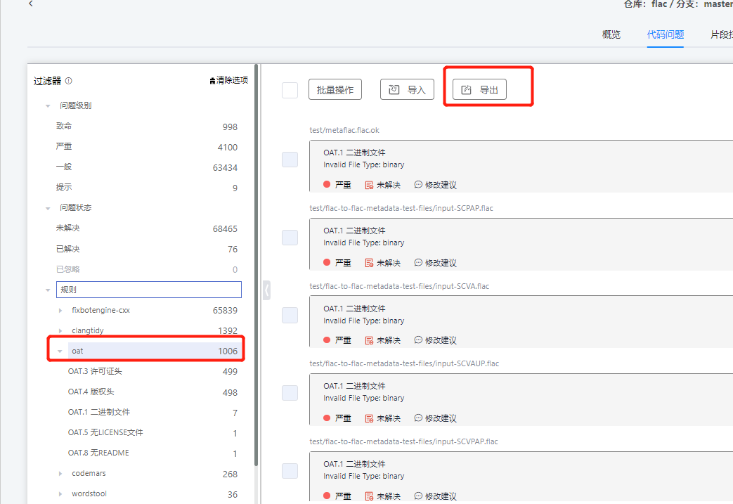
首先打开合规看板http://ci.openharmony.cn/quality/complianceDashboard ，项目选“OpenHarmony-tpc”，输入仓库名称过滤出对应代码仓的合规问题。
选择导出“OAT”问题，参考“处理指导”一类一类处理。

